상품제안서
90x130 컬러점착메모지 | 상품코드: S26004

 |  |  |  |  |  |  | 02-713-8555 | www.synergygift.co.kr
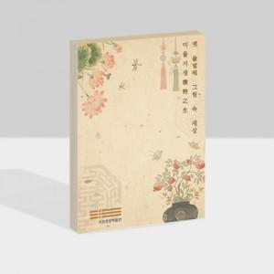

【상세/제작정보】

【인쇄/포장옵션】 | 풀칼라 / OPP(비닐)

【공급단가】 | 수량 | 1,000~ | 2,000~ | 3,000~ | 5,000~ | 10,000~
*VAT별도 | 20매 | 610원 | 510원 | 440원 | 390원 | 520원
 | 30매 | 720원 | 630원 | 570원 | 510원 | 620원
 | 50매 | 950원 | 780원 | 720원 | 660원 | 620원
 | 100매 | 1,490원 | 1,400원 | 1,320원 | 1,230원 | 1,150원

【상품 URL】 | https://www.synergygift.co.kr:443/src/goods_detail.php?gdno=26004

